상품제안서
아로마감성 플루트 퓨어 인센스 향초 | 상품코드: S39201

 |  |  |  |  |  |  | 02-713-8555 | www.synergygift.co.kr
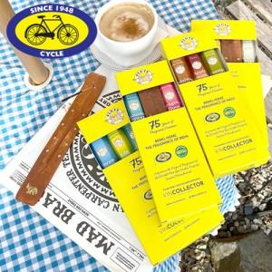

【상세/제작정보】 | <p><span style="font-size: 14pt;">※ 홀더 미포함 상품입니다.</span></p><p><span style="font-size: 14pt;">※&nbsp;</span><span style="font-size: 18.6667px;">향 14종 랜덤출고 됩니다.</span><span style="font-size: 14pt;">​</span></p>

【인쇄/포장옵션】 | 스티커 / 포장지포장

【공급단가】 | 수량 | 50~ | 100~ | 300~ | 500~ | 1,000~
*VAT별도 | 3세트 | 5,070원 | 4,810원 | 4,680원 | 4,550원 | 4,355원
 | 4세트 | 6,040원 | 5,850원 | 5,720원 | 5,590원 | 5,395원

【상품 URL】 | https://www.synergygift.co.kr:443/src/goods_detail.php?gdno=39201

